Sheet1
序号 | 业务 | 业务位置 | 改善原因 | 改善建议 | 备注 | 技术部回复
1 | 新用户初次登录 | 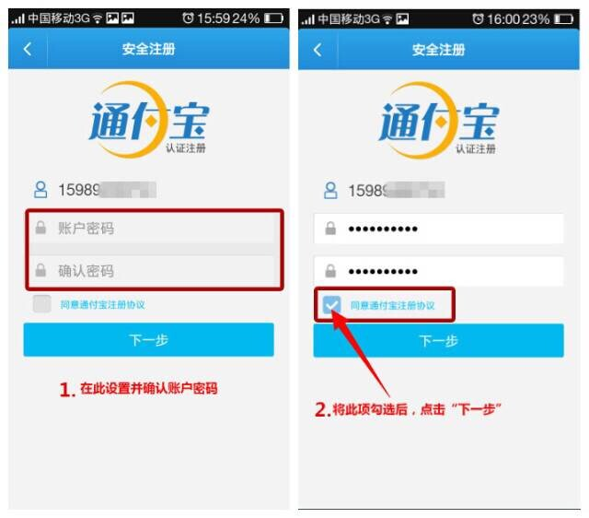 | 需要人工打勾 | 系统直接带出打勾，无需人工
2 | IOS手机 APP Store | 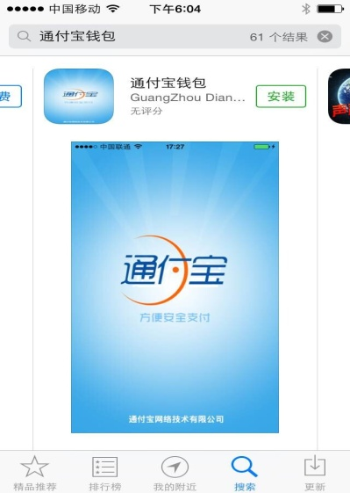 | 右上角图标偏扁 | 调整图片形状
3 | 安卓版手机 IOS版手机 总体 | 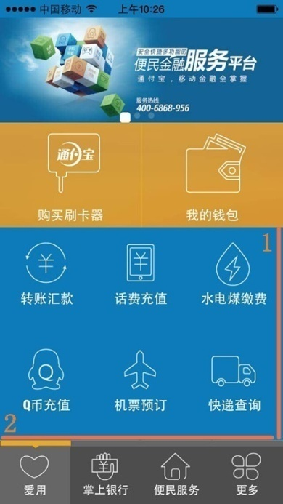 | 界面灵活度不够 | 1.制作上下滑动隐藏框，使界面更加灵活生动。 2.目前只能靠点击实现左右页面的切换，建议做下左右拨动的体验。
4 | IOS手机 5S |   | 图一为安卓荣耀3C 5英寸版面的设计， 图二为苹果手机5s 4英寸版面的设计。 | 建议各个尺寸的手机都应该有相应的版面设计，尽可能地做到精致，感官舒服点。 | 平面设计部配合设计相应比例图片。
5 | 登陆界面问题 |  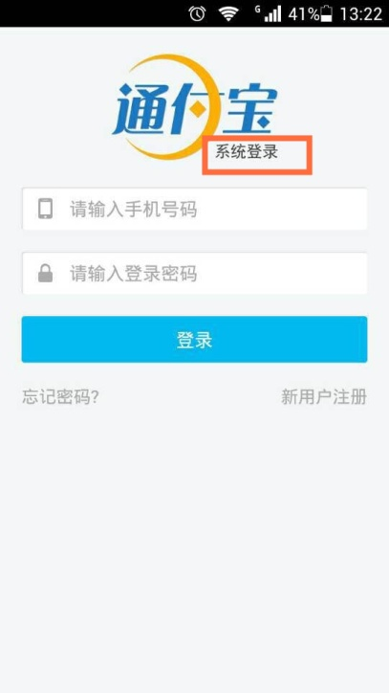 | 1.苹果版本与安卓版本页面设计比例不一致。 2.苹果“系统登陆”的“陆”同安卓版本不同。 | 1.设计比较与分辨率、尺寸相关，请设计师尽可能保持分布比例一致。 2.安卓版“系统登录”表述比较精确，建议IOS版本也一致。
6 | 登陆问题 | 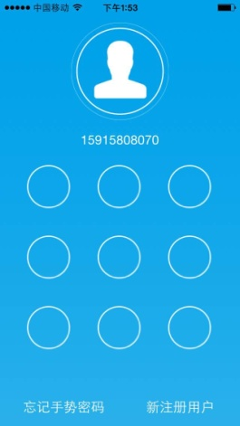 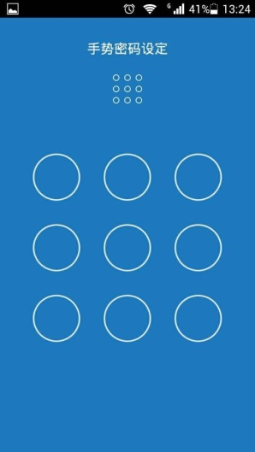 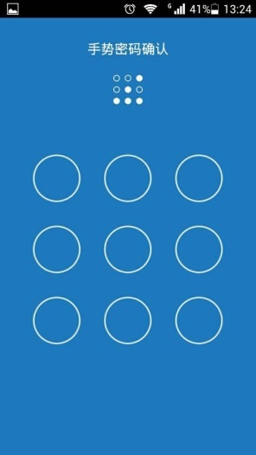 | 有时候登陆就弹出手势登录（如图一），有时候密码登陆后还需要2次手势密码重新设置（如图二图三），为什么这么麻烦？

